Icu stability case
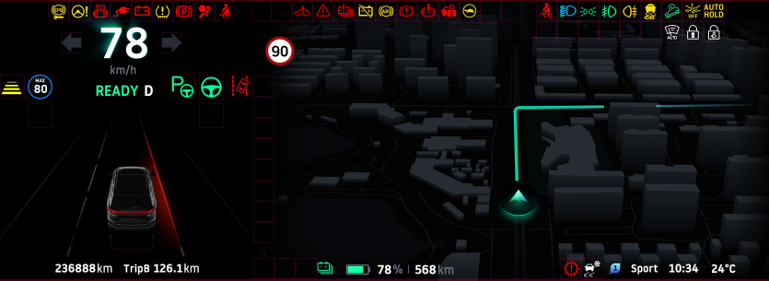
仪表 稳定性测试
CASE | 模式 | 终端 | 区域 | 用例标题 | 测试环境 | 前置条件 | 操作步骤 | 期望结果

1 | 常规模式 | 仪表 | 仪表F区 | 多次重启车机， | QA | 保持仪表开机的默认状态，不发送任何can信号，hu也不投射 | 1.通过发送reset 命令，重启qnx 系统 2.通过图片对比，判断仪表是否初始化正常 | 仪表起来后功能运行正常，且界面上的显示保持不变
2 | 常规模式 | 仪表 | 仪表F区 | 全区域标识点亮 | QA | 保持仪表开机的默认状态，不发送任何can信号，hu也不投射 | 1.发送诊断1101信号，重启仪表 2.通过发送所有弹框、指示灯can信号，hu投射,发送车辆行驶状态can信号，发送电池里程can信号和电亮can 信号 3.通过图片对比，check 所有对应can信号的图标是否都显示出来 4.发送重置仪表的can信号，恢复仪表初始状态 | 仪表所有功能显示正常（仪表功能自检正常）
3 | 常规模式 | 仪表 | 仪表W区 | 指示灯标识全部点亮 | QA | 保持仪表开机的默认状态，不发送任何can信号，hu也不投射 | 1.发送诊断1101信号，重启仪表 2.通过发送指示灯can 信号 3.通过图片对比，check 所有指示灯信号都显示出来 4.发送重置仪表的can信号，恢复仪表初始状态 | W区域的指示灯显示正常
4 | 常规模式 | 仪表 | 仪表W区 | 指示灯标识全部点亮，并且部分的指示灯切换颜色 | QA | 保持仪表开机的默认状态，不发送任何can信号，hu也不投射 | 1.发送诊断1101信号，重启仪表 2.通过发送指示灯can 信号，且发送部分指示灯的can 信号，切换部分指示灯颜色 3.通过图片对比，check 所有指示灯信号都显示出来，切颜色切换正确 4.发送重置仪表的can信号，恢复仪表初始状态 | W区域的指示灯显示正常，且颜色切换正确
5 | 常规模式 | 仪表 | 仪表P区 | 辅助驾驶提示标识全部点亮 | QA | 保持仪表开机的默认状态，不发送任何can信号，hu也不投射 | 1.发送诊断1101信号，重启仪表 2.通过发送驾驶提示辅助can 信号 3.通过图片对比，check 所有驾驶提示辅助信号都显示出来 4.发送重置仪表的can信号，恢复仪表初始状态 | P区域的驾驶辅助指示灯显示正常
6 | 常规模式 | 仪表 | 仪表B区 | 状态栏标识全部点亮 | QA | 保持仪表开机的默认状态，不发送任何can信号，hu也不投射 | 1.发送诊断1101信号，重启仪表 2.通过发送状态栏can 信号 3.通过图片对比，check 所有状态栏信号都显示出来 4.发送重置仪表的can信号，恢复仪表初始状态 | B区域的状态栏显示正常
7 | 常规模式 | 仪表 | 仪表B区 | 警告框标识点亮(级别 一般提示） | QA | 保持仪表开机的默认状态，不发送任何can信号，hu也不投射 | 1.发送诊断1101信号，重启仪表 2.通过发送一般提示警告框can 信号 3.通过图片对比，check 警告框信号显示出来 4.发送重置仪表的can信号，恢复仪表初始状态 | B区域的（一般提示）警告框显示正常
8 | 常规模式 | 仪表 | 仪表B区 | 警告框标识点亮(级别 故障警告） | QA | 保持仪表开机的默认状态，不发送任何can信号，hu也不投射 | 1.发送诊断1101信号，重启仪表 2.通过发送故障警告框can 信号 3.通过图片对比，check 警告框信号显示出来 4.发送重置仪表的can信号，恢复仪表初始状态 | B区域的（故障）警告框显示正常
9 | 常规模式 | 仪表 | 仪表B区 | 警告框标识点亮(级别 安全警告） | QA | 保持仪表开机的默认状态，不发送任何can信号，hu也不投射 | 1.发送诊断1101信号，重启仪表 2.通过发送安全警告框can 信号 3.通过图片对比，check 警告框信号显示出来 4.发送重置仪表的can信号，恢复仪表初始状态 | B区域的（安全）警告框显示正常
10 | 常规模式 | 仪表 | 仪表B区 | 警告框标识点亮(级别 特殊告警） | QA | 保持仪表开机的默认状态，不发送任何can信号，hu也不投射 | 1.发送诊断1101信号，重启仪表 2.通过发送特殊警告框can 信号 3.通过图片对比，check 警告框信号显示出来 4.发送重置仪表的can信号，恢复仪表初始状态 | B区域的（特殊）警告框显示正常
11 | 常规模式 | 仪表 | 仪表C区 | 电亮，预计里程和正负功率标识电亮 | QA | 保持仪表开机的默认状态，不发送任何can信号，hu也不投射 | 1.发送诊断1101信号，重启仪表 2.通过发送电池里程、电亮、功率的can 信号 3.通过图片对比，check 电池里程、电亮、功率信号都显示出来 4.发送重置仪表的can信号，恢复仪表初始状态 | C区域电池的里程、电亮、功率显示正常且数值和can 信号给的一致
12 | 常规模式 | 仪表 | 仪表A区 | HU投射电话 | QA | 保持仪表开机的默认状态，不发送任何can信号，hu也不投射 | 1.发送诊断1101信号，重启仪表 2.通过hu蓝牙拨号 3.通过图片对比，check 仪表A区拨号显示出来 4.发送重置仪表的can信号，恢复仪表初始状态 | A区域拨号显示正常
13 | 常规模式 | 仪表 | 仪表A区 | HU投射音乐 | QA | 保持仪表开机的默认状态，不发送任何can信号，hu也不投射 | 1.发送诊断1101信号，重启仪表 2.通过hu打开音乐 3.通过图片对比，check 仪表A区音乐显示出来 4.发送重置仪表的can信号，恢复仪表初始状态 | A区域音乐显示正常
14 | 常规模式 | 仪表 | 仪表A区 | HU投射收音机 | QA | 保持仪表开机的默认状态，不发送任何can信号，hu也不投射 | 1.发送诊断1101信号，重启仪表 2.通过hu打开FM 3.通过图片对比，check 仪表A区音乐显示出来 4.发送重置仪表的can信号，恢复仪表初始状态 | A区域收音机显示正常
15 | 常规模式 | 仪表 | 仪表D区 | ADAS标志点亮 | QA | 保持仪表开机的默认状态，不发送任何can信号，hu也不投射 | 1.发送诊断1101信号，重启仪表 2.通过发送驾驶辅助can 信号 3.通过图片对比，check 所有驾驶辅助信号都显示出来 4.发送重置仪表的can信号，恢复仪表初始状态 | D区域辅助驾驶显示正常
16 | 地图模式 | 仪表 | 仪表F区 | 多次重启车机， | QA | 保持仪表开机的默认状态，不发送任何can信号，hu也不投射 | 1.通过发送reset 命令，重启qnx 系统 2.通过图片对比，判断仪表是否初始化正常 | 仪表起来后功能运行正常，且界面上的显示保持不变
17 | 地图模式 | 仪表 | 仪表F区 | 全区域标识点亮 | QA | 保持仪表开机的默认状态，不发送任何can信号，hu也不投射 | 1.发送诊断1101信号，重启仪表 2.通过发送所有弹框、指示灯can信号，hu投射,发送车辆行驶状态can信号，发送电池里程can信号和电亮can 信号 3.通过图片对比，check 所有对应can信号的图标是否都显示出来 4.发送重置仪表的can信号，恢复仪表初始状态 | 仪表所有功能显示正常（仪表功能自检正常）
18 | 地图模式 | 仪表 | 仪表W区 | 指示灯标识全部点亮 | QA | 保持仪表开机的默认状态，不发送任何can信号，hu也不投射 | 1.发送诊断1101信号，重启仪表 2.通过发送指示灯can 信号 3.通过图片对比，check 所有指示灯信号都显示出来 4.发送重置仪表的can信号，恢复仪表初始状态 | W区域的指示灯显示正常
19 | 地图模式 | 仪表 | 仪表W区 | 指示灯标识全部点亮，并且部分的指示灯切换颜色 | QA | 保持仪表开机的默认状态，不发送任何can信号，hu也不投射 | 1.发送诊断1101信号，重启仪表 2.通过发送指示灯can 信号，且发送部分指示灯的can 信号，切换部分指示灯颜色 3.通过图片对比，check 所有指示灯信号都显示出来，切颜色切换正确 4.发送重置仪表的can信号，恢复仪表初始状态 | W区域的指示灯显示正常，且颜色切换正确
20 | 地图模式 | 仪表 | 仪表P区 | 辅助驾驶提示标识全部点亮 | QA | 保持仪表开机的默认状态，不发送任何can信号，hu也不投射 | 1.发送诊断1101信号，重启仪表 2.通过发送驾驶提示辅助can 信号 3.通过图片对比，check 所有驾驶提示辅助信号都显示出来 4.发送重置仪表的can信号，恢复仪表初始状态 | P区域的驾驶辅助指示灯显示正常
21 | 地图模式 | 仪表 | 仪表B区 | 状态栏标识全部点亮 | QA | 保持仪表开机的默认状态，不发送任何can信号，hu也不投射 | 1.发送诊断1101信号，重启仪表 2.通过发送状态栏can 信号 3.通过图片对比，check 所有状态栏信号都显示出来 4.发送重置仪表的can信号，恢复仪表初始状态 | B区域的状态栏显示正常
22 | 地图模式 | 仪表 | 仪表B区 | 警告框标识点亮(级别 一般提示） | QA | 保持仪表开机的默认状态，不发送任何can信号，hu也不投射 | 1.发送诊断1101信号，重启仪表 2.通过发送一般提示警告框can 信号 3.通过图片对比，check 警告框信号显示出来 4.发送重置仪表的can信号，恢复仪表初始状态 | B区域的（一般提示）警告框显示正常
23 | 地图模式 | 仪表 | 仪表B区 | 警告框标识点亮(级别 故障警告） | QA | 保持仪表开机的默认状态，不发送任何can信号，hu也不投射 | 1.发送诊断1101信号，重启仪表 2.通过发送故障警告框can 信号 3.通过图片对比，check 警告框信号显示出来 4.发送重置仪表的can信号，恢复仪表初始状态 | B区域的（故障）警告框显示正常
24 | 地图模式 | 仪表 | 仪表B区 | 警告框标识点亮(级别 安全警告） | QA | 保持仪表开机的默认状态，不发送任何can信号，hu也不投射 | 1.发送诊断1101信号，重启仪表 2.通过发送安全警告框can 信号 3.通过图片对比，check 警告框信号显示出来 4.发送重置仪表的can信号，恢复仪表初始状态 | B区域的（安全）警告框显示正常
25 | 地图模式 | 仪表 | 仪表B区 | 警告框标识点亮(级别 特殊告警） | QA | 保持仪表开机的默认状态，不发送任何can信号，hu也不投射 | 1.发送诊断1101信号，重启仪表 2.通过发送特殊警告框can 信号 3.通过图片对比，check 警告框信号显示出来 4.发送重置仪表的can信号，恢复仪表初始状态 | B区域的（特殊）警告框显示正常
26 | 地图模式 | 仪表 | 仪表C区 | 电亮，预计里程和正负功率标识电亮 | QA | 保持仪表开机的默认状态，不发送任何can信号，hu也不投射 | 1.发送诊断1101信号，重启仪表 2.通过发送电池里程、电亮、功率的can 信号 3.通过图片对比，check 电池里程、电亮、功率信号都显示出来 4.发送重置仪表的can信号，恢复仪表初始状态 | C区域电池的里程、电亮、功率显示正常且数值和can 信号给的一致
30 | 地图模式 | 仪表 | 仪表D区 | ADAS标志点亮 | QA | 保持仪表开机的默认状态，不发送任何can信号，hu也不投射 | 1.发送诊断1101信号，重启仪表 2.通过发送驾驶辅助can 信号 3.通过图片对比，check 所有驾驶辅助信号都显示出来 4.发送重置仪表的can信号，恢复仪表初始状态 | D区域辅助驾驶显示正常

区域选项： W区：信号栏 P区: 辅助驾驶提示 B区：状态栏 C区：电量，预计里程和正负功率 D区：ADAS/地图 A区：HU投射 F区：全屏
测试用例参考-2仪表设计，-3如果有变化，会及时更新测试用例
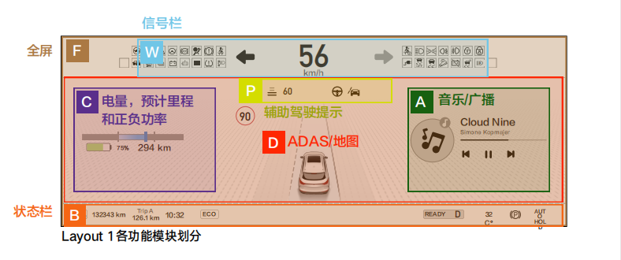

常规模式：
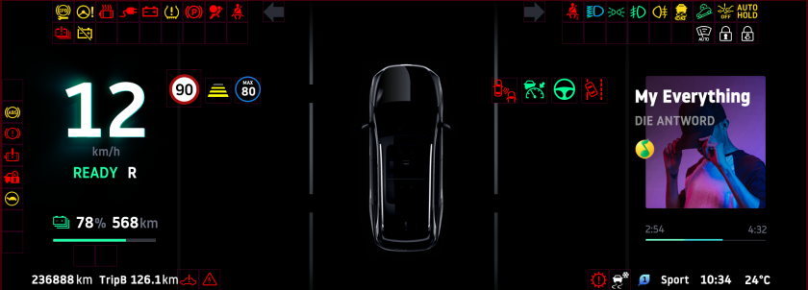

地图模式：

